Tributação ICMS
NCM | Descrição | Tributação ICMS | Crédito | CST Entrada/ Saída
32141010 | Mástique de vidraceiro, cimentos de resina e outras mástiques; indutos utilizados em pintura - Mástique de vidraceiro, cimentos de resina e outras mástiques | Sem ST | Sim, produto deve vir com destaque do ICMS próprio (Sem ST) e caso seja adquirido para revenda pela Auto Geral pode haver a tomada de crédito referente a compra. | 00
39269090 | Outras obras de plástico e obras de outras matérias das posições 39.01 a 39.14. - Outras | Sem ST | Sim, produto deve vir com destaque do ICMS próprio (ST segmento da construção*) e caso seja adquirido para revenda pela Auto Geral pode haver a tomada de crédito referente a compra. | 00
40091100 | Tubos de borracha vulcanizada não endurecida, mesmo providos dos respectivos acessórios - Não reforçados com outras matérias nem associados de outra forma com outras matérias: -- Sem acessórios | Com ST | Não, produto com Substituição Tributária no segmento Autopeça. | 60
40169300 | Outras obras de borracha vulcanizada não endurecida - Juntas, gaxetas e semelhantes | Com ST | Não, produto com Substituição Tributária no segmento Autopeça. | 60
40169990 | Outras obras de borracha vulcanizada não endurecida - Outras | Com ST | Não, produto com Substituição Tributária no segmento Autopeça. | 60
72099000 | Produtos laminados planos, de ferro ou aço não ligado, de largura igual ou superior a 600 mm, laminados a frio, não folheados ou chapeados, nem revestidos - Outros | Sem ST | Sim, produto deve vir com destaque do ICMS próprio (Sem ST) e caso seja adquirido para revenda pela Auto Geral pode haver a tomada de crédito referente a compra. | 00
73181500 | Parafusos, pinos ou pernos, roscados, porcas, tira-fundos, ganchos roscados, rebites, chavetas, cavilhas, contrapinos ou troços, arruelas (anilhas) (incluindo as de pressão) e artigos semelhantes, de ferro fundido, ferro ou aço - Artigos roscados: -- Outros parafusos e pinos ou pernos, mesmo com as porcas e arruelas (anilhas) | Sem ST | Sim, produto deve vir com destaque do ICMS próprio (ST apenas para o segmento da construção*) e caso seja adquirido para revenda pela Auto Geral pode haver a tomada de crédito referente a compra. | 00
73181600 | Parafusos, pinos ou pernos, roscados, porcas, tira-fundos, ganchos roscados, rebites, chavetas, cavilhas, contrapinos ou troços, arruelas (anilhas) (incluindo as de pressão) e artigos semelhantes, de ferro fundido, ferro ou aço - Artigos roscados -- Porcas | Sem ST | Sim, produto deve vir com destaque do ICMS próprio (ST apenas para o segmento da construção*) e caso seja adquirido para revenda pela Auto Geral pode haver a tomada de crédito referente a compra. | 00
73182200 | Parafusos, pinos ou pernos, roscados, porcas, tira-fundos, ganchos roscados, rebites, chavetas, cavilhas, contrapinos ou troços, arruelas (anilhas) (incluindo as de pressão) e artigos semelhantes, de ferro fundido, ferro ou aço - Outras arruelas (anilhas) | Sem ST | Sim, produto deve vir com destaque do ICMS próprio (ST apenas para o segmento da construção*) e caso seja adquirido para revenda pela Auto Geral pode haver a tomada de crédito referente a compra. | 00
73182400 | Parafusos, pinos ou pernos, roscados, porcas, tira-fundos, ganchos roscados, rebites, chavetas, cavilhas, contrapinos ou troços, arruelas (anilhas) (incluindo as de pressão) e artigos semelhantes, de ferro fundido, ferro ou aço - Artigos não roscados: -- Chavetas, cavilhas e contrapinos ou troços | Sem ST | Sim, produto deve vir com destaque do ICMS próprio (ST apenas para o segmento da construção*) e caso seja adquirido para revenda pela Auto Geral pode haver a tomada de crédito referente a compra. | 00
73269090 | Obras de ferro fundido, ferro ou aço. - Outras | Sem ST | Sim, produto deve vir com destaque do ICMS próprio (ST segmento da construção*) e caso seja adquirido para revenda pela Auto Geral pode haver a tomada de crédito referente a compra. | 00
74152900 | achas, pregos, percevejos, escápulas e artigos semelhantes, de cobre ou de ferro ou aço com cabeça de cobre; parafusos, pinos ou pernos, roscados, porcas, ganchos roscados, rebites, chavetas, cavilhas, contrapinos ou troços, arruelas (anilhas) (incluindo as de pressão), e artigos semelhantes, de cobre. | Sem ST | Sim, produto deve vir com destaque do ICMS próprio (ST apenas para o segmento da construção*) e caso seja adquirido para revenda pela Auto Geral pode haver a tomada de crédito referente a compra. | 00
76161000 | Outras obras de alumínio - - Tachas, pregos, escápulas, parafusos, pinos ou pernos roscados, porcas, ganchos roscados, rebites, chavetas, cavilhas, contrapinos ou troços, arruelas (anilhas) e artigos semelhantes | Sem ST | Sim, produto deve vir com destaque do ICMS próprio (ST apenas para o segmento da construção*) e caso seja adquirido para revenda pela Auto Geral pode haver a tomada de crédito referente a compra. | 00
84099112 | Partes reconhecíveis como exclusiva ou principalmente destinadas aos motores das posições 84.07 ou 84.08 - Blocos de cilindros, cabeçotes e cárteres | Com ST | Não, produto com Substituição Tributária no segmento Autopeça. | 60
84099190 | Reatores nucleares, caldeiras, máquinas, aparelhos e instrumentos mecânicos, e suas partes. - Outras | Com ST | Não, produto com Substituição Tributária no segmento Autopeça. | 60
84814000 | Torneiras, válvulas (incluindo as redutoras de pressão e as termostáticas) e dispositivos semelhantes, para canalizações, caldeiras, reservatórios, cubas e outros recipientes - - Válvulas de segurança ou de alívio | Sem ST | Sim, produto deve vir com destaque do ICMS próprio (ST apenas para o segmento da construção*) e caso seja adquirido para revenda pela Auto Geral pode haver a tomada de crédito referente a compra. | 00
84818099 | Torneiras, válvulas (incluindo as redutoras de pressão e as termostáticas) e dispositivos semelhantes, para canalizações, caldeiras, reservatórios, cubas e outros recipientes - Outros dispositivos - Outros | Sem ST | Sim, produto deve vir com destaque do ICMS próprio (ST apenas para o segmento da construção*) e caso seja adquirido para revenda pela Auto Geral pode haver a tomada de crédito referente a compra. | 00
85432000 | Máquinas e aparelhos elétricos com função própria, não especificados nem compreendidos noutras posições do presente Capítulo. - Geradores de sinais | Sem ST | Sim, produto deve vir com destaque do ICMS próprio (Sem ST) e caso seja adquirido para revenda pela Auto Geral pode haver a tomada de crédito referente a compra. | 00
87089100 | Partes e acessórios dos veículos automóveis das posições 87.01 a 87.05. - Radiadores e suas partes | Com ST | Não, produto com Substituição Tributária no segmento Autopeça. | 60
87169090 | Reboques e semirreboques, para quaisquer veículos; outros veículos não autopropulsados; suas partes - Outras | Com ST | Não, produto com Substituição Tributária no segmento Autopeça. | 60
90262090 | Instrumentos e aparelhos para medida ou controle da vazão (do caudal), do nível, da pressão ou de outras características variáveis dos líquidos ou gases (por exemplo, medidores de vazão (caudal), indicadores de nível, manômetros, contadores de calor), exceto os instrumentos e aparelhos das posições 90.14, 90.15, 90.28 ou 90.32 - Para medida ou controle da pressão - Outros | Com ST | Não, produto com Substituição Tributária no segmento Autopeça. | 60

*Conforme respondido em outra ocasião:
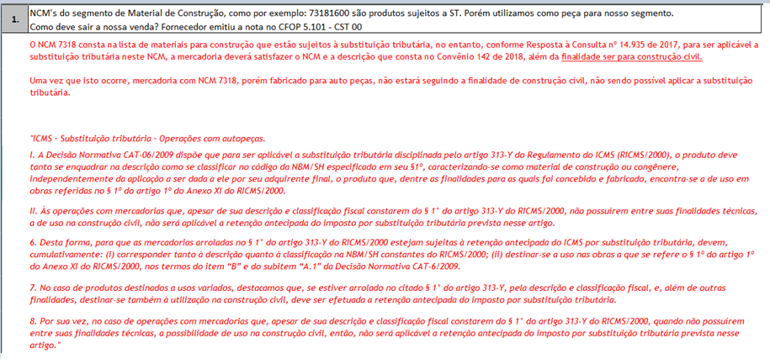

Cabe salientar que a finalidade descrita refere-se a finalidade na fabricação e não na utilização pelo comprador, desta forma é de suma importância verificar quem é o fornecedor/fabricante do produto e para qual finalidade o produto foi produzido.

Base Legal:

